Graphique 1
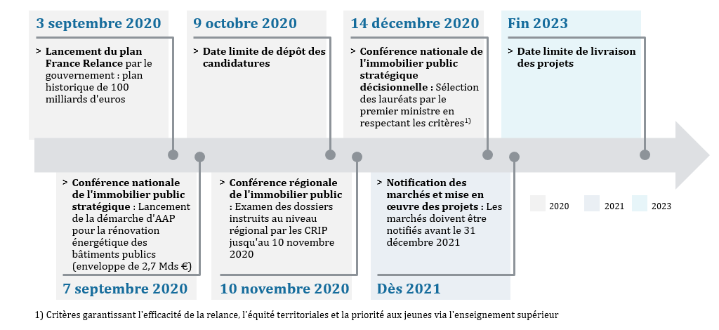
Graphique 1. Calendrier de sélection des projets de rénovation thermique des bâtiments publics de l’Etat soutenus par le Plan de relance
Source : Appel à projets pour le financement de projets de rénovation de l’Etat ou de ses établissements publics | Retour au sommaire

Capture d'écran

Graphique 2
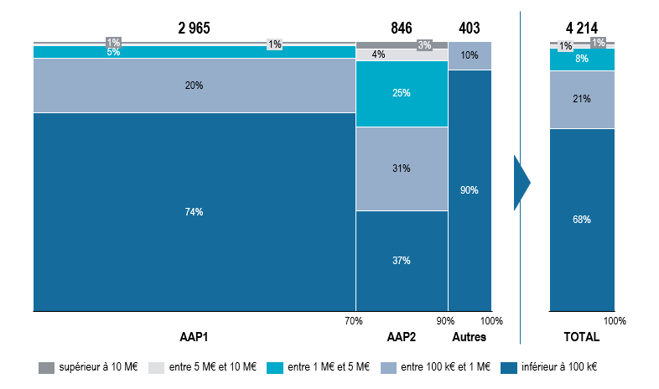
Graphique 2. Répartition des dossiers retenus par type d'AAP[1], en nombre de dossiers
Source : Données CNIPS – Projets retenus | Retour au sommaire

Graphique 3
Graphique 3 : Répartition du nombre de projets et des montants investis par ministère |  |  |  |  |  | Retour au sommaire
Source : Direction de l’Immobilier de l’Etat, calculs IGF-France Stratégie

 | Nombre de Projets | Coût d'investissement (M€)
Intérieur | 1189 | 357.7540108
Enseignement supérieur - Recherche | 960 | 1297.4154529
Armées | 696 | 201.96775998
Transition écologique | 359 | 183.91172582
Economie, Finances et Relance | 299 | 130.02283354
Justice | 209 | 114.43130231
Affaires sociales | 169 | 92.27220141
Multi-occupants | 119 | 289.47234338
Culture | 44 | 78.79381105
Autres | 158 | 46.85477986
Ministère | Nombre de Projets | Coût d'investissement (M€) | Coût d'investissement (€) | 1000000
Intérieur | 1189 | 358 | 357754010.8
Enseignement supérieur - Recherche | 960 | 1,297 | 1297415452.9
Armées | 696 | 202 | 201967759.98
Transition écologique | 359 | 184 | 183911725.82
Economie, Finances et Relance | 299 | 130 | 130022833.54
Justice | 209 | 114 | 114431302.31
Affaires sociales | 169 | 92 | 92272201.41
Multi-occupants | 119 | 289 | 289472343.38
Culture | 44 | 79 | 78793811.05 |  | 0
Autres | 158 | 47
Services du Premier ministre | 9 | 2 | 1558138
Affaires etrangères | 1 | 0 | 4800
Agriculture | 78 | 24 | 24437331.91
Education nationale | 70 | 21 | 20854509.95

Graphique 6
Graphique 6. Répartition des projets et des montants investis par région |  |  |  |  | Retour au sommaire
Source : Direction de l’Immobilier de l’Etat, calculs IGF-France Stratégie

 | Nombre de Projets | Montant (M€)
Auvergne-Rhône-Alpes | 553 | 331.01583772
Occitanie | 492 | 270.11178234
Provence-Alpes-Côte d'Azur | 478 | 286.54484409
Ile-de-France | 351 | 633.05964133
Nouvelle-Aquitaine | 336 | 220.41435892
Grand Est | 335 | 238.02277584
Bourgogne-Franche-Comté | 267 | 109.4036428
Pays de la Loire | 245 | 84.69524745
Bretagne | 230 | 122.80734839
Centre-Val de Loire | 221 | 85.51020752
Normandie | 203 | 77.24290904
Hauts-de-France | 200 | 156.06546037
Corse | 54 | 11.30137818
DROM | 237 | 166.70078706
Répartition des projets et des montants investis par région
Source : Direction de l’Immobilier de l’Etat, calculs IGF-France Stratégie
Région | Nombre de Projets | Montant (M€) | Coût d'investissement (€) | 1000000
Auvergne-Rhône-Alpes | 553 | 331.01583772 | 331015837.72
Occitanie | 492 | 270.11178234 | 270111782.34
Provence-Alpes-Côte d'Azur | 478 | 286.54484409 | 286544844.09
Ile-de-France | 351 | 633.05964133 | 633059641.33
Nouvelle-Aquitaine | 336 | 220.41435892 | 220414358.92
Grand Est | 335 | 238.02277584 | 238022775.84
Bourgogne-Franche-Comté | 267 | 109.4036428 | 109403642.8
Pays de la Loire | 245 | 84.69524745 | 84695247.45
Bretagne | 230 | 122.80734839 | 122807348.39
Centre-Val de Loire | 221 | 85.51020752 | 85510207.52
Normandie | 203 | 77.24290904 | 77242909.04
Hauts-de-France | 200 | 156.06546037 | 156065460.37
Corse | 54 | 11.30137818 | 11301378.18
DROM | 237 | 166.70078706
Guyane | 60 | 36.43628246 | 36436282.46
La Réunion | 53 | 39.63320755 | 39633207.55
Nouvelle-Calédonie | 38 | 17.092256 | 17092256
Guadeloupe | 28 | 45.08728764 | 45087287.64
Martinique | 23 | 9.42481608 | 9424816.08
Mayotte | 13 | 5.070453 | 5070453
Polynésie Française | 12 | 3.5730633333 | 3573063.3333
Wallis et Futuna | 8 | 9.262548 | 9262548
Saint-Pierre-et-Miquelon | 2 | 1.120873 | 1120873

Graphique 7
Graphique 7 : Répartition des projets, en nombre et en montants, par tranche d’aire urbaine |  |  |  |  | Retour au sommaire
Source : Direction de l’Immobilier de l’Etat, calculs IGF-France Stratégie

Tranche aire urbaine | Nombre de Projets | Coût d'investissement (en €) | Coût d'investissement (en M€) | 1000000
0 | 61 | 69858740 | 70
Aire urbaine de 100 000 à 199 999 habitants | 523 | 1.87E+08 | 187
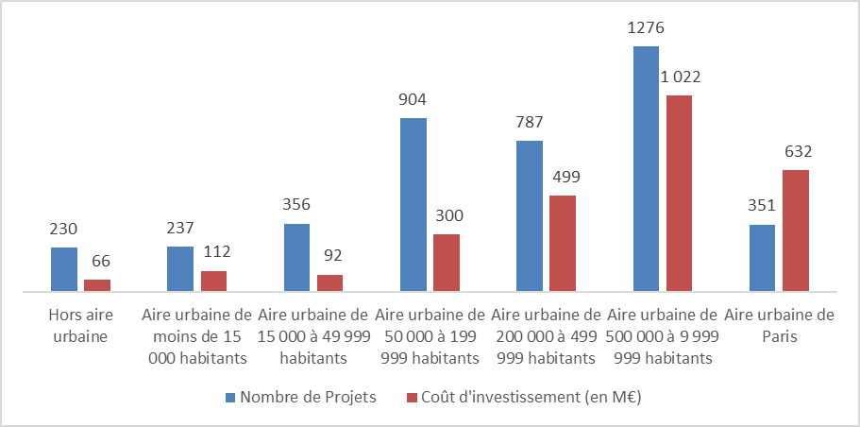
Aire urbaine de 15 000 à 19 999 habitants | 69 | 15258481 | 15
Aire urbaine de 20 000 à 24 999 habitants | 51 | 26183012 | 26
Aire urbaine de 200 000 à 499 999 habitants | 787 | 4.99E+08 | 499
Aire urbaine de 25 000 à 34 999 habitants | 125 | 25218573 | 25
Aire urbaine de 35 000 à 49 999 habitants | 111 | 24981866 | 25
Aire urbaine de 50 000 à 99 999 habitants | 381 | 1.14E+08 | 114
Aire urbaine de 500 000 à 9 999 999 habitants | 1276 | 1.02E+09 | 1,022
Aire urbaine de Paris | 351 | 6.32E+08 | 632
Aire urbaine de moins de 15 000 habitants | 237 | 1.12E+08 | 112
Hors aire urbaine | 230 | 65821509 | 66
 | 4141 | 2.72E+09 | 2723.03748
Tranche aire urbaine | Nombre de Projets | Coût d'investissement (en €) | Coût d'investissement (en M€)
Hors aire urbaine | 230 | 65821509 | 66
Aire urbaine de moins de 15 000 habitants | 237 | 1.12E+08 | 112
Aire urbaine de 15 000 à 49 999 habitants | 356 | 91641931 | 92
Aire urbaine de 50 000 à 199 999 habitants | 904 | 3.00E+08 | 300
Aire urbaine de 200 000 à 499 999 habitants | 787 | 4.99E+08 | 499
Aire urbaine de 500 000 à 9 999 999 habitants | 1276 | 1.02E+09 | 1,022
Aire urbaine de Paris | 351 | 6.32E+08 | 632
 | 4141 | 2.72E+09 | 2723.03748

Graphique 8
Graphique 8 : Répartition des projets, en nombre et en montant, par type de travaux et en ventilant les multi-travaux |  |  |  |  |  | Retour au sommaire

 | Nombre de Projets | Coût d'investissement (M€)
Multiple | 1304 | 1695.4955148
Divers | 158 | 302.00634833
Rénovation globale | 40 | 256.51994415
Chauffage-Ventilation-Climatisation | 1046 | 186.21031843
Construction-extension | 18 | 140.09995032
Isolation toiture-façade | 202 | 92.92458641
Relamping | 635 | 50.229960859
Solaire-Géothermie-Pompe a Chaleur | 48 | 27.15984147
Isolation fenêtres | 174 | 21.38753505
Borne de recharge électrique | 485 | 11.28022458

Répartition des projets, en nombre et en montant, par type de travaux
Source : Direction de l’Immobilier de l’Etat, calculs IGF-France Stratégie
Catégorie de travaux | Nombre de Projets | Coût d'investissement (M€) | Coût d'investissement (€) | 1000000
Multiple | 1304 | 1695.4955148 | 1695495514.8
Divers | 158 | 302.00634833 | 302006348.33
Rénovation globale | 40 | 256.51994415 | 256519944.15
Chauffage-Ventilation-Climatisation | 1046 | 186.21031843 | 186210318.43
Construction-extension | 18 | 140.09995032 | 140099950.32
Isolation toiture-façade | 202 | 92.92458641 | 92924586.41
Relamping | 635 | 50.229960859 | 50229960.859
Solaire-Géothermie-Pompe à chaleur | 48 | 27.15984147 | 27159841.47
Isolation fenêtres | 174 | 21.38753505 | 21387535.05
Borne de recharge électrique | 485 | 11.28022458 | 11280224.58
 | 4110 | 2783.3142244 | 2783314224.4
 |  | 0.066902370131
 |  | 0.60916424741

 | Nombre de Projets | Coût d'investissement (M€)
Rénovation globale | 115 | 601.5794986
Isolation toiture-façade | 1280 | 583.40784653
Isolation fenêtres | 1189 | 365.09339742
Chauffage-Ventilation-Climatisation | 1447 | 321.43391553
Divers | 178 | 315.77648835
Construction-extension | 36 | 295.50078233
Solaire-Géothermie-Pompe a Chaleur | 230 | 146.59497896
Relamping | 944 | 115.90620397
Exploitation du bâtiment | 152 | 22.198797407
Borne de recharge électrique | 591 | 14.94896893
Installation électrique - Sécurité incendie | 32 | 7.8893062924
Non renseigné | 5 | 2.56603673

Répartition des projets, en nombre et en montant, par type de travaux en ventilant les multi-travaux
Source : Direction de l’Immobilier de l’Etat, calculs IGF-France Stratégie
Catégorie de travaux | Nombre de Projets |  | Coût d'investissement (M€) | Coût d'investissement (€) | 1000000
Rénovation globale | 115 | 0.02798053528 | 601.5794986 | 601579498.6
Isolation toiture-façade | 1280 | 0.31143552311 | 583.40784653 | 583407846.53
Isolation fenêtres | 1189 | 0.28929440389 | 365.09339742 | 365093397.42
Chauffage-Ventilation-Climatisation | 1447 | 0.35206812652 | 321.43391553 | 321433915.53
Divers | 178 | 0.043309002433 | 315.77648835 | 315776488.35
Construction-extension | 36 | 0.0087591240876 | 295.50078233 | 295500782.33
Solaire-Géothermie-Pompe à chaleur | 230 | 0.05596107056 | 146.59497896 | 146594978.96
Relamping | 944 | 0.2296836983 | 115.90620397 | 115906203.97
Exploitation du bâtiment | 152 | 0.03698296837 | 22.198797407 | 22198797.407
Borne de recharge électrique | 591 | 0.14379562044 | 14.94896893 | 14948968.93
Installation électrique - Sécurité incendie | 32 | 0.0077858880779 | 7.8893062924 | 7889306.2924
Non renseigné | 5 | 0.0012165450122 | 2.56603673 | 2566036.73

Graphique 9
Graphique 9 : Répartition des gains énergétiques et des gains d’émissions de gaz à effet de serre par ministère |  |  |  |  |  |  | Retour au sommaire
Source : Direction de l’immobilier de l’Etat ; Calculs : IGF-France Stratégie

 | Economies de Gaz à effet de serre en % du total | Gains énergétique en % du total
Enseignement supérieur - Recherche | 0.45726099511 | 0.43955383501
Armées | 0.21490803015 | 0.14920868502
Intérieur | 0.11702676647 | 0.13861496381
Transition écologique | 0.06903104079 | 0.048567779819
Economie, Finances et Relance | 0.034051686262 | 0.047972171523
Multi-occupants | 0.027119731602 | 0.048205955876
Affaires sociales | 0.026747447905 | 0.02654899097
Culture | 0.020595235553 | 0.055403921651
Justice | 0.020323352966 | 0.03071745589
Autres | 0.012935713194 | 0.015206240436
Répartition des gains énergétiques et des gains d’émissions de gaz à effet de serre par ministère
Source : Direction de l’immobilier de l’Etat ; Calculs : IGF-France Stratégie
Ministère | Economie de Gaz à effet de serre en millions de KgeqCO2/an | Gain énergétique en millions de kWhEF/an | Economie de Gaz à effet de serre En KgeqCO2/an | Gain énergétique En kWhEF/an | Economies de Gaz à effet de serre en % du total | Gains énergétique en % du total
Enseignement supérieur - Recherche | 69.269465785 | 239.14140335 | 69269465.785 | 239141403.35 | 0.45726099511 | 0.43955383501
Armées | 32.555946386 | 81.177711317 | 32555946.386 | 81177711.317 | 0.21490803015 | 0.14920868502
Intérieur | 17.728128318 | 75.414145732 | 17728128.318 | 75414145.732 | 0.11702676647 | 0.13861496381
Transition écologique | 10.457361046 | 26.423537001 | 10457361.046 | 26423537.001 | 0.06903104079 | 0.048567779819
Economie, Finances et Relance | 5.158415307 | 26.099493409 | 5158415.307 | 26099493.409 | 0.034051686262 | 0.047972171523
Multi-occupants | 4.1083086911 | 26.226684924 | 4108308.6911 | 26226684.924 | 0.027119731602 | 0.048205955876
Affaires sociales | 4.05191225 | 14.444107757 | 4051912.25 | 14444107.757 | 0.026747447905 | 0.02654899097
Culture | 3.119927087 | 30.142773238 | 3119927.087 | 30142773.238 | 0.020595235553 | 0.055403921651
Justice | 3.07874019 | 16.711981386 | 3078740.19 | 16711981.386 | 0.020323352966 | 0.03071745589
Autres | 0 | 0 |  |  | 0.012935713194 | 0.015206240436
Agriculture | 1.04682799 | 4.5962672561 | 1046827.99 | 4596267.2561 | 0.0069103118234 | 0.0084481686186
Education nationale | 0.886597588 | 3.4045557953 | 886597.588 | 3404555.7953 | 0.0058526002872 | 0.0062577434748
Services du Premier ministre | 0.025877257364 | 0.26980296899 | 25877.257364 | 269802.96899 | 0.00017082072626 | 0.000495911323
Affaires etrangères | 0.0003 | 0.0024031007752 | 300 | 2403.1007752 | 1.9803573909E-06 | 4.4170191647E-06
Total | 151.4878079 | 544.05486723 | 151487807.9 | 544054867.23 | 1 | 1

Graphique 10
Graphique 10 : Répartition des gains énergétiques et des gains d’émissions de gaz à effet de serre par type de travaux |  |  |  |  |  |  | Retour au sommaire
Source : Direction de l’Immobilier de l’Etat, calculs IGF-France Stratégie

 | Gains énergétique en % du total | Economies de Gaz à effet de serre en % du total
Multiple | 0.53700022592 | 0.4784257298
Chauffage-Ventilation-Climatisation | 0.18704801554 | 0.29631577421
Divers | 0.081322156071 | 0.057271079441
Relamping | 0.068844251751 | 0.027009512275
Rénovation globale | 0.033648674899 | 0.034388723729
Isolation toiture-façade | 0.032365935733 | 0.028101491088
Solaire-Géothermie-Pompe a Chaleur | 0.030563837741 | 0.049139774586
Isolation fenêtres | 0.016732602457 | 0.019521577352
Construction-extension | 0.012474299891 | 0.0098263375208
Catégorie de travaux | Gain énergétique en millions de kWhEF/an | Economie de Gaz à effet de serre en millions KgeqCO2/an | Gain énergétique En kWhEF/an | Economie de Gaz à effet de serre En KgeqCO2/an | Gains énergétique en % du total | Economies de Gaz à effet de serre en % du total
Multiple | 289.81144533 | 71.60901825 | 289811445.33 | 71609018.25 | 0.53700022592 | 0.4784257298
Chauffage-Ventilation-Climatisation | 100.9471749 | 44.351464315 | 100947174.9 | 44351464.315 | 0.18704801554 | 0.29631577421
Divers | 43.888420248 | 8.5721262829 | 43888420.248 | 8572126.2829 | 0.081322156071 | 0.057271079441
Relamping | 37.154271338 | 4.0426852841 | 37154271.338 | 4042685.2841 | 0.068844251751 | 0.027009512275
Rénovation globale | 18.15971509 | 5.14717874 | 18159715.09 | 5147178.74 | 0.033648674899 | 0.034388723729
Isolation toiture-façade | 17.46743886 | 4.20612869 | 17467438.86 | 4206128.69 | 0.032365935733 | 0.028101491088
Solaire-Géothermie-Pompe a Chaleur | 16.494872 | 7.35506223 | 16494872 | 7355062.23 | 0.030563837741 | 0.049139774586
Isolation fenêtres | 9.0303494636 | 2.921918496 | 9030349.4636 | 2921918.496 | 0.016732602457 | 0.019521577352
Construction-extension | 6.73220365 | 1.47077036 | 6732203.65 | 1470770.36 | 0.012474299891 | 0.0098263375208
 | 539.68589088 | 149.67635265 | 539685890.88 | 149676352.65

Catégorie de travaux | Gain énergétique en millions de kWhEF/an | Economie de Gaz à effet de serre en millions de KgeqCO2/an | Gain énergétique En kWhEF/an | Economie de Gaz à effet de serre En KgeqCO2/an | Gains énergétique en % du total | Economies de Gaz à effet de serre en % du total
Chauffage-Ventilation-Climatisation | 178.83151479 | 67.523083644 | 178831514.79 | 67523083.644 | 0.24917860923 | 0.33827248687
Isolation toiture-façade | 166.77919209 | 50.7539781 | 166779192.09 | 50753978.1 | 0.23238525481 | 0.2542637786
Isolation fenêtres | 136.87347909 | 38.290546934 | 136873479.09 | 38290546.934 | 0.19071550784 | 0.19182534084
Solaire-Géothermie-Pompe a Chaleur | 68.111800791 | 12.894764692 | 68111800.791 | 12894764.692 | 0.09490499375 | 0.064599302707
Relamping | 67.409314497 | 8.1122437041 | 67409314.497 | 8112243.7041 | 0.093926169867 | 0.040640158946
Divers | 46.79243292 | 9.1390011064 | 46792432.92 | 9139001.1064 | 0.065199209274 | 0.045783937357
Rénovation globale | 42.90971524 | 10.146452595 | 42909715.24 | 10146452.595 | 0.059789143868 | 0.050830998335
Construction-extension | 9.9766059716 | 2.7514443958 | 9976605.9716 | 2751444.3958 | 0.013901111355 | 0.013783996346
 | Gains énergétique en % du total | Economies de Gaz à effet de serre en % du total
Chauffage-Ventilation-Climatisation | 0.24917860923 | 0.33827248687
Isolation toiture-façade | 0.23238525481 | 0.2542637786
Isolation fenêtres | 0.19071550784 | 0.19182534084
Solaire-Géothermie-Pompe a Chaleur | 0.09490499375 | 0.064599302707
Relamping | 0.093926169867 | 0.040640158946
Divers | 0.065199209274 | 0.045783937357
Rénovation globale | 0.059789143868 | 0.050830998335
Construction-extension | 0.013901111355 | 0.013783996346
 | 717.68405539 | 199.61151517 |  |  | 1 | 1

Graphique 11
Graphique 11 : Efficience énergétique et en termes d’émissions des différentes catégories de travaux |  |  |  |  | Retour au sommaire
Source : Direction de l’Immobilier de l’Etat, calculs IGF-France Stratégie.

 | Catégorie de travaux
0.060827509308 | 0.19267579235
0.56270689304 | 0.26898554398
0.048052862507 | 0.010546940724
0.37591831064
0.44997547831 | 0.15016715852
0.31124773711 | 0.071043278925
0.17468120421 | 0.043066342467
0.80418764837 | 0.090891398881
0.072027630959 | 0.020843022752
0.63885449534 | 0.28506898972
 | Catégorie de travaux | Coût d'investissement | Gain énergétique par montant investi (kWh/an/€) | Gain d'émissions par montant investi (KgeqCO2/an/€)
 | Borne de recharge électrique | 11273644.58 | 0.060827509308 | 0.19267579235
 | Chauffage-Ventilation-Climatisation | 185398545.83 | 0.56270689304 | 0.26898554398
 | Construction-extension | 140099950.32 | 0.048052862507 | 0.010546940724
 | Installation électrique - Sécurité incendie | 2555692.7 | 0.37591831064
 | Isolation fenêtres | 21273904.42 | 0.44997547831 | 0.15016715852
 | Isolation toiture-façade | 92839586.41 | 0.31124773711 | 0.071043278925
 | Multiple | 1693051793.4 | 0.17468120421 | 0.043066342467
 | Relamping | 49775860.729 | 0.80418764837 | 0.090891398881
 | Rénovation globale | 256401510.15 | 0.072027630959 | 0.020843022752
 | Solaire-Géothermie-Pompe a Chaleur | 27159841.47 | 0.63885449534 | 0.28506898972

Graphique 12
Graphique 12 : Efficience énergétique et en termes d’émissions des travaux réalisés par les différents ministères. |  |  |  | Retour au sommaire
Source : Direction de l’Immobilier de l’Etat, calculs IGF-France Stratégie.

 | Ministère
0.16086100188 | 0.044250055939
0.41094911283 | 0.17066798192
0.38268608165 | 0.039843945307
0.20510398231 | 0.042447761534
0.1934014358 | 0.055773944676
0.2482247497 | 0.058438519858
0.14854332047 | 0.027356183064
0.090794199382 | 0.014679274498
0.14474217482 | 0.057885350375
Ministère | Coût d'investissement | Gain énergétique par montant investi (kWh/an/€) | Gain d'émissions par montant investi (KgeqCO2/an/€)
Affaires sociales | 92272201.41 | 0.16086100188 | 0.044250055939
Armées | 201186673.98 | 0.41094911283 | 0.17066798192
Culture | 78793811.05 | 0.38268608165 | 0.039843945307
Economie, Finances et Relance | 129900399.54 | 0.20510398231 | 0.042447761534
Enseignement supérieur - Recherche | 1295770935.1 | 0.1934014358 | 0.055773944676
Intérieur | 356077448.09 | 0.2482247497 | 0.058438519858
Justice | 114386125.75 | 0.14854332047 | 0.027356183064
Multi-occupants | 289469305.38 | 0.090794199382 | 0.014679274498
Transition écologique | 183646725.82 | 0.14474217482 | 0.057885350375

